総括表
令和7年度交差点交通量調査報告書
交差点名 |  |  |  | №61 錦町 【Y-168】 |  |  |  |  | 調査年月日 | 2025-11-18 | 天候 | 曇り 一時 晴れ | 61
所在地 |  |  |  | 中区本牧ふ頭地先 |  |  |  |  | 調査時間帯 | 7:00～19:00（12時間合計） |  |  | 錦町
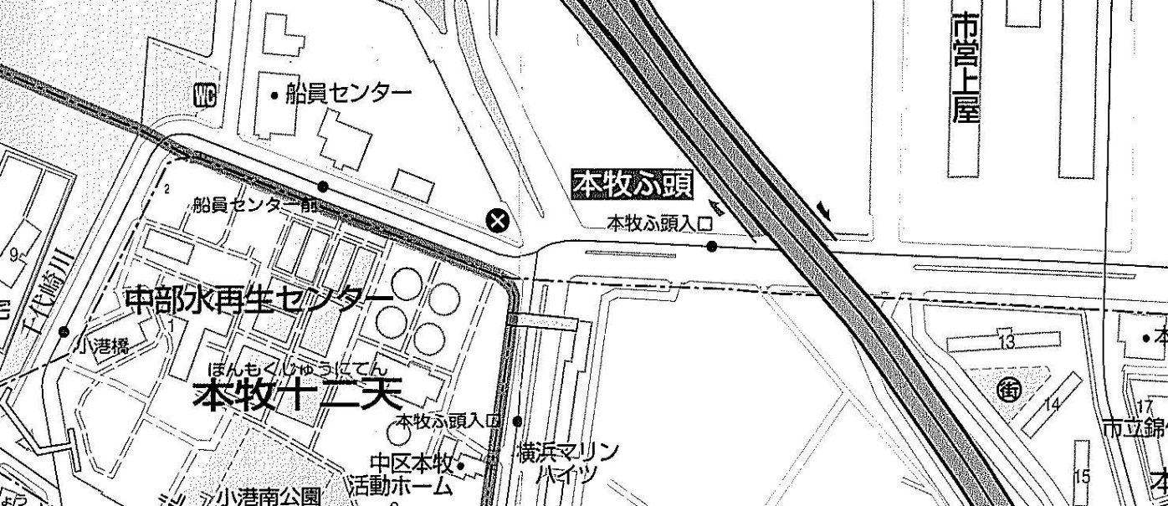
 |  |  |  |  |  |  |  |  |  |  |  |  | Y-168
 |  |  |  |  |  |  |  |  |  |  |  |  | 中区本牧ふ頭地先
 |  |  |  |  |  |  |  |  |  |  |  |  | 2025-11-18
 |  |  |  |  |  |  |  |  |  |  |  |  | 曇り 一時 晴れ

錦町

方向別交通量集計表
断面 | 方向 | 大型計 | 小型計 | 合計 | 断面 | 方向 | 大型計 | 小型計 | 合計
A | 1 | 44 | 148 | 192 | C | 7 | 64 | 66 | 130
 | 2 | 1,050 | 943 | 1,993 |  | 8 | 754 | 666 | 1,420
 | 3 | 1,375 | 629 | 2,004 |  | 9 | 27 | 64 | 91
 | 計 | 2,469 | 1,720 | 4,189 |  | 計 | 845 | 796 | 1,641
B | 4 | 1,755 | 1,193 | 2,948 | D | 10 | 43 | 186 | 229
 | 5 | 233 | 942 | 1,175 |  | 11 | 312 | 1,157 | 1,469
 | 6 | 225 | 368 | 593 |  | 12 | 44 | 193 | 237
 | 計 | 2,213 | 2,503 | 4,716 |  | 計 | 399 | 1,536 | 1,935

変動図
 | 調査年月日 | 調 査 方 向 案 内 図
 | 2025-11-18
 | 調査時間
 | 7：00～19：00（12時間）
 | 調査地点
 | №61 錦町 【Y-168】
 | 凡例
小型車
大型車混入率
大型車
 | 流入計Ａ（1+2+3） |  | 流入計Ａ（1+2+3） |  |  |  | 流出計Ａ（4+8+12） |  |  |  | 断面計Ａ
 |  |  |  | 小型車 | 大型車 | 大型車混入率 |  | 小型車 | 大型車 | 大型車混入率 |  | 小型車 | 大型車 | 大型車混入率
 |  |  | 7-8 | 87 | 127 | 59.3 | 7-8 | 267 | 150 | 36.0 | 7-8 | 354 | 277 | 43.9
 |  |  | 8-9 | 85 | 159 | 65.2 | 8-9 | 219 | 163 | 42.7 | 8-9 | 304 | 322 | 51.4
 |  |  | 9-10 | 77 | 285 | 78.7 | 9-10 | 124 | 247 | 66.6 | 9-10 | 201 | 532 | 72.6
 |  |  | 10-11 | 101 | 288 | 74.0 | 10-11 | 167 | 266 | 61.4 | 10-11 | 268 | 554 | 67.4
 |  |  | 11-12 | 135 | 273 | 66.9 | 11-12 | 162 | 246 | 60.3 | 11-12 | 297 | 519 | 63.6
 |  |  | 12-13 | 120 | 126 | 51.2 | 12-13 | 144 | 179 | 55.4 | 12-13 | 264 | 305 | 53.6
 |  |  | 13-14 | 117 | 279 | 70.5 | 13-14 | 139 | 242 | 63.5 | 13-14 | 256 | 521 | 67.1
 |  |  | 14-15 | 129 | 271 | 67.8 | 14-15 | 171 | 285 | 62.5 | 14-15 | 300 | 556 | 65.0
 |  |  | 15-16 | 163 | 264 | 61.8 | 15-16 | 149 | 244 | 62.1 | 15-16 | 312 | 508 | 62.0
 |  |  | 16-17 | 234 | 189 | 44.7 | 16-17 | 183 | 232 | 55.9 | 16-17 | 417 | 421 | 50.2
 |  |  | 17-18 | 298 | 138 | 31.7 | 17-18 | 210 | 217 | 50.8 | 17-18 | 508 | 355 | 41.1
 |  |  | 18-19 | 174 | 70 | 28.7 | 18-19 | 117 | 82 | 41.2 | 18-19 | 291 | 152 | 34.3
 | 流出計Ａ（4+8+12）

 | 断面計Ａ

自 動 車 交 通 量 時 間 変 動 図
 | 流入計Ｂ（4+5+6） |  | 流入計Ｂ（4+5+6） |  |  |  | 流出計Ｂ（3+7+11） |  |  |  | 断面計Ｂ
 |  |  |  | 小型車 | 大型車 | 大型車混入率 |  | 小型車 | 大型車 | 大型車混入率 |  | 小型車 | 大型車 | 大型車混入率
 |  |  | 7-8 | 136 | 133 | 49.4 | 7-8 | 332 | 136 | 29.1 | 7-8 | 468 | 269 | 36.5
 |  |  | 8-9 | 157 | 138 | 46.8 | 8-9 | 204 | 134 | 39.6 | 8-9 | 361 | 272 | 43.0
 |  |  | 9-10 | 129 | 202 | 61.0 | 9-10 | 109 | 223 | 67.2 | 9-10 | 238 | 425 | 64.1
 |  |  | 10-11 | 183 | 229 | 55.6 | 10-11 | 109 | 198 | 64.5 | 10-11 | 292 | 427 | 59.4
 |  |  | 11-12 | 219 | 223 | 50.5 | 11-12 | 128 | 191 | 59.9 | 11-12 | 347 | 414 | 54.4
 |  |  | 12-13 | 179 | 158 | 46.9 | 12-13 | 127 | 115 | 47.5 | 12-13 | 306 | 273 | 47.2
 |  |  | 13-14 | 182 | 229 | 55.7 | 13-14 | 148 | 192 | 56.5 | 13-14 | 330 | 421 | 56.1
 |  |  | 14-15 | 200 | 269 | 57.4 | 14-15 | 115 | 202 | 63.7 | 14-15 | 315 | 471 | 59.9
 |  |  | 15-16 | 216 | 193 | 47.2 | 15-16 | 149 | 171 | 53.4 | 15-16 | 365 | 364 | 49.9
 |  |  | 16-17 | 280 | 191 | 40.6 | 16-17 | 148 | 107 | 42.0 | 16-17 | 428 | 298 | 41.0
 |  |  | 17-18 | 379 | 166 | 30.5 | 17-18 | 157 | 51 | 24.5 | 17-18 | 536 | 217 | 28.8
 |  |  | 18-19 | 243 | 82 | 25.2 | 18-19 | 126 | 31 | 19.7 | 18-19 | 369 | 113 | 23.4
 | 流出計Ｂ（3+7+11）

 | 断面計Ｂ

自 動 車 交 通 量 時 間 変 動 図
 | 流入計Ｃ（7+8+9） |  | 流入計Ｃ（7+8+9） |  |  |  | 流出計Ｃ（2+6+10） |  |  |  | 断面計Ｃ
 |  |  |  | 小型車 | 大型車 | 大型車混入率 |  | 小型車 | 大型車 | 大型車混入率 |  | 小型車 | 大型車 | 大型車混入率
 |  |  | 7-8 | 160 | 51 | 24.2 | 7-8 | 55 | 58 | 51.3 | 7-8 | 215 | 109 | 33.6
 |  |  | 8-9 | 116 | 62 | 34.8 | 8-9 | 57 | 73 | 56.2 | 8-9 | 173 | 135 | 43.8
 |  |  | 9-10 | 60 | 84 | 58.3 | 9-10 | 69 | 107 | 60.8 | 9-10 | 129 | 191 | 59.7
 |  |  | 10-11 | 54 | 91 | 62.8 | 10-11 | 100 | 150 | 60.0 | 10-11 | 154 | 241 | 61.0
 |  |  | 11-12 | 75 | 85 | 53.1 | 11-12 | 150 | 139 | 48.1 | 11-12 | 225 | 224 | 49.9
 |  |  | 12-13 | 59 | 71 | 54.6 | 12-13 | 128 | 79 | 38.2 | 12-13 | 187 | 150 | 44.5
 |  |  | 13-14 | 52 | 68 | 56.7 | 13-14 | 109 | 138 | 55.9 | 13-14 | 161 | 206 | 56.1
 |  |  | 14-15 | 55 | 78 | 58.6 | 14-15 | 100 | 138 | 58.0 | 14-15 | 155 | 216 | 58.2
 |  |  | 15-16 | 42 | 88 | 67.7 | 15-16 | 136 | 146 | 51.8 | 15-16 | 178 | 234 | 56.8
 |  |  | 16-17 | 53 | 70 | 56.9 | 16-17 | 194 | 125 | 39.2 | 16-17 | 247 | 195 | 44.1
 |  |  | 17-18 | 51 | 79 | 60.8 | 17-18 | 260 | 111 | 29.9 | 17-18 | 311 | 190 | 37.9
 |  |  | 18-19 | 19 | 18 | 48.6 | 18-19 | 139 | 54 | 28.0 | 18-19 | 158 | 72 | 31.3
 | 流出計Ｃ（2+6+10）

 | 断面計Ｃ

自 動 車 交 通 量 時 間 変 動 図
 | 流入計Ｄ（10+11+12） |  | 流入計Ｄ（10+11+12） |  |  |  | 流出計Ｄ（1+5+9） |  |  |  | 断面計Ｄ
 |  |  |  | 小型車 | 大型車 | 大型車混入率 |  | 小型車 | 大型車 | 大型車混入率 |  | 小型車 | 大型車 | 大型車混入率
 |  |  | 7-8 | 306 | 55 | 15.2 | 7-8 | 35 | 22 | 38.6 | 7-8 | 341 | 77 | 18.4
 |  |  | 8-9 | 185 | 34 | 15.5 | 8-9 | 63 | 23 | 26.7 | 8-9 | 248 | 57 | 18.7
 |  |  | 9-10 | 99 | 28 | 22.0 | 9-10 | 63 | 22 | 25.9 | 9-10 | 162 | 50 | 23.6
 |  |  | 10-11 | 107 | 29 | 21.3 | 10-11 | 69 | 23 | 25.0 | 10-11 | 176 | 52 | 22.8
 |  |  | 11-12 | 114 | 33 | 22.4 | 11-12 | 103 | 38 | 27.0 | 11-12 | 217 | 71 | 24.7
 |  |  | 12-13 | 123 | 39 | 24.1 | 12-13 | 82 | 21 | 20.4 | 12-13 | 205 | 60 | 22.6
 |  |  | 13-14 | 126 | 34 | 21.3 | 13-14 | 81 | 38 | 31.9 | 13-14 | 207 | 72 | 25.8
 |  |  | 14-15 | 92 | 49 | 34.8 | 14-15 | 90 | 42 | 31.8 | 14-15 | 182 | 91 | 33.3
 |  |  | 15-16 | 106 | 39 | 26.9 | 15-16 | 93 | 23 | 19.8 | 15-16 | 199 | 62 | 23.8
 |  |  | 16-17 | 95 | 29 | 23.4 | 16-17 | 137 | 15 | 9.9 | 16-17 | 232 | 44 | 15.9
 |  |  | 17-18 | 101 | 17 | 14.4 | 17-18 | 202 | 21 | 9.4 | 17-18 | 303 | 38 | 11.1
 |  |  | 18-19 | 82 | 13 | 13.7 | 18-19 | 136 | 16 | 10.5 | 18-19 | 218 | 29 | 11.7
 | 流出計Ｄ（1+5+9）

 | 断面計Ｄ

自 動 車 交 通 量 時 間 変 動 図

